상품제안서
크리넥스 마이비데 클린케어 카카오프렌즈 여행용 양치세트 휴대용 2종세트 | 상품코드: F25863

 |  |  |  |  |  |  | 02-412-0044 | www.easy1.co.kr
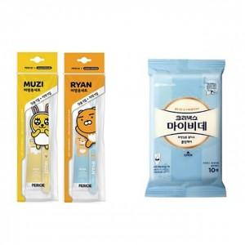

【상세/제작정보】 | 칼라코팅스티커 제작 및 부착 (별도문의) 기본 opp비닐포장 입니다. 종이케이스 없이 선물포장 불가합니다. (종이케이스 별도추가 가능)

【인쇄/포장옵션】 | / 포장지포장

【공급단가】 | 수량 | 300~ | 500~ | 1,000~ | 3,000~ | 5,000~
*VAT별도 | 단가 | 4,000원 | 3,930원 | 3,840원 | 3,740원 | 3,680원

【상품 URL】 | https://easy1.co.kr:443/src/goods_detail.php?gdno=25863

